公共ます台帳（記入例）
工事名 | 公共下水道旦西地区面整備工事(2工区) | 汚水桝・取付管台帳 |  |  |  |  |  |  | 施工業者名 |  | (株)Ａ建設

工期 | 平成１６年 ７月２０日～平成１６年１１月 ５日 |  |  |  |  |  |  |  | 現場代理人 |  | 真庭太郎

接続位置 | Ｎｏ．１０７ｂ－４＋１．８ｍ

 |  |  |  | 蓋 種 類 | 塩ビ蓋 | 種 別 | 規 格・寸 法 |  |  | 単 位 | 数 量 | 摘 要
設置場所 | 真庭市勝山６２８番地 勝山保育園 |  |  |  |  | 汚水桝 | インバート桝 | １００－２００ |  | 個 | 1 |  | ①
 |  |  |  | Ｌ(m) | 3.20 | 〃 | ドロップ桝 | １００－２００ |  | 個 |  |  | ②
建物所有者 | 真庭市勝山５３番地－１ 真庭市長 ○○ ○○ |  |  |  |  | 立上り管 | ＶＵ φ＝２００ |  |  | ｍ | 0.70 |  | ③
 |  |  |  | H(m) | 0.85 | 保護蓋 | Ｔ－２５ |  |  | 個 |  |  | ④
土地所有者 | 真庭市勝山５３番地－１ 真庭市長 ○○ ○○ |  |  |  |  | 塩ビ蓋 | Ｔ－２ |  |  | 個 | 1 |  | ⑤
 |  |  |  |  |  | 鉄蓋 | Ｔ－２ |  |  | 個 |  |  | ⑥
平 面 図 |  |  |  |  |  | 取付管 | φ100ゴム輪受口直管L=4,000 |  |  | 本 |  |  | ⑦
 |  |  |  | 公共マス座標 |  | －〃－ | φ100ゴム輪受口短管L=800 |  |  | 本 |  |  | ⑧
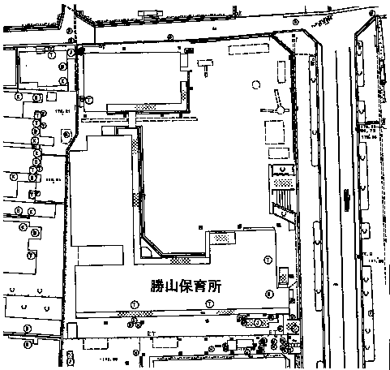
 |  |  |  |  |  | －〃－ | 甲切管 |  |  | ｍ | 0.80 |  | ⑨
 |  |  |  | Ｘ（桝芯） |  | －〃－ | 甲切管 |  |  | ｍ | 2.60 |  | ⑩
 |  |  |  |  |  | －〃－ | 乙切管 |  |  | ｍ |  |  | ⑪
 |  |  |  | Ｙ（桝芯） |  | －〃－ | 乙切管 |  |  | ｍ |  |  | ⑫
 |  |  |  |  |  | 自在曲管 | ０° |  |  | 個 | 1 |  | ⑬
 |  |  |  | Ｈ（蓋高） |  | －〃－ | １５° |  |  | 個 |  |  | ⑭
 |  |  |  |  |  | －〃－ | ３０° |  |  | 個 |  |  | ⑮
 |  |  |  |  |  | －〃－ | ４５° |  |  | 個 |  |  | ⑯
 |  |  |  |  |  | －〃－ | ６０° |  |  | 個 | 1 |  | ⑰
 |  |  |  |  |  | 曲管 | ９０° |  |  | 個 |  |  | ⑱
 |  |  |  |  |  | ゴム製可とう支管 | １５０×１００ |  |  | 個 | 1 |  | ⑲
 |  |  |  |  |  | ゴム製可とう継手 | ゴムブーツ φ１００ |  |  | 個 |  |  | ⑳
 |  |  | 《公共マス・取付管設置模式図》

現 状 写 真

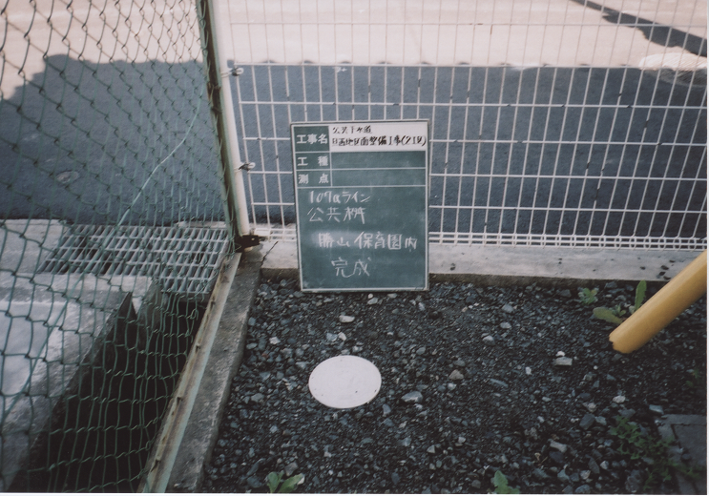

道路工事施工承認申請書
様式第 |  |  | 号 |  | （第 |  |  | 条関係）

 |  |  |  |  |  |  |  |  |  |  |  | 道路工事施工承認申請書

工事箇所が市道の場合建設課へ提出必要
 |  | 真庭市長 |  |  |  |  |  |  |  |  |  |  | 様

 |  |  |  |  |  |  |  |  |  |  |  |  |  |  |  |  |  |  |  |  |  |  |  | 平成 |  |  |  | 年 |  | 月 |  | 日

 |  |  |  |  |  |  |  |  |  |  |  |  |  |  |  |  |  |  | 〒 |  |  | －

 |  |  |  |  |  |  |  |  |  |  |  |  |  |  | 〈申請者〉 | 住所

 |  |  |  |  |  |  |  |  |  |  |  |  |  |  |  | 氏名 |  |  |  |  |  |  |  |  |  |  |  |  |  |  |  | 印

 |  |  |  |  |  |  |  |  |  |  |  |  |  |  |  |  |  |  | 担当者

 |  |  |  |  |  |  |  |  |  |  |  |  |  |  |  |  |  |  |  |  | TEL |  | ( |  |  | ) |  |  | －

 |  | 下記のとおり道路に関する工事を実施したいので道路法第２４条の規定により申請します。

工事施工 の目的

工事を必要 とする理由

工事施工 の場所 |  |  |  |  |  | 路線名 |  |  | 市 道 |  |  |  |  |  |  |  |  |  |  | 線
 |  |  |  |  |  |  |  |  |  |  |  |  |  |  |  |  |  |  |  |  |  |  |  |  | 車道 |  | ･ | 歩道 |  | ･ | その他

 |  |  |  |  |  | 場 所 |  |  | 真庭市

工事の時期 |  |  |  |  |  |  | 承認の日から |  |  |  |  |  |  |  |  |  |  | 工事実施 の方法

 |  |  |  |  |  |  | 平成 |  |  | 年 | 月 |  |  | 日から |  |  | 間

 |  |  |  |  |  |  | 平成 |  |  | 年 | 月 |  |  | 日まで

道路の 復旧方法 |  |  |  |  |  |  |  |  |  |  |  |  |  |  |  |  |  | 添付書類

備考

[ | 申請条件 |  |  | ]

1. |  | 工事費は、申請者が負担する。

2. |  | 承認を受けた工事期間内にこの工事が完了しない場合には、市長の指示に従い、申請者の負担において、道路を現状に回復する。

3. |  | 申請者が前項に規定する市長の指示に従わない場合には、真庭市において当該原状回復工事を代行しても異議を申し立てない。

[ | 記載要領 |  |  | ]

1. |  | 申請者が法人である場合においては、「氏名」は、その法人の名称及び代表者の氏名を記載するとともに担当者の所属氏名及び電話番号を記載すること。

2. |  | 「工事施行の目的」の欄には、給排水管布設、法面埋立、側溝蓋の仮設、取付道路、歩道舗装等記載すること。

3. |  | 「工事を必要とする理由」の欄には、宅地として埋立するため、工事敷地として埋立するため、ガソリンスタンド設置の為等と具体的に記載すること。

4. |  | 「工事施行の場所」の欄には、地番まで記載すること。工事が２つ以上の地番にわたる場合には、起点終点とを記載すること。

5. |  | 「工事の実施方法」の欄には、次の事項を記載すること。

 |  | （１）工事方法 （２）工事面積（掘削面積等） （３）みずから施行しない場合には施工業者の住所、氏名、電話番号 （４）交通禁止又は制限を必要とする場合には、「交通禁止」、「片側通行」等その内容及び工事期間 ※方法等決まっていない場合は、請負施工・直営施工等を記載すること。

6. |  | 「添付書類」の欄には、工事の場所、工事面積等を明らかにした図面（平面図・縦横断面図、求積図、構造図、写真等）の書類名を記載し、その他必要な書類を添付した場合もその書類名を記載すること。

7. |  | 市長が特に必要と認めた場合には、添付書類に自治会長あるいは水利組合等の同意書を追加すること。

道路工事着手届
様式第 |  | 号 | （第 |  |  | 条関係）

 |  |  |  |  |  |  |  | 道路工事施工に関する工事着手届

工事箇所が市道の場合建設課へ提出必要
 |  |  |  |  |  |  |  |  |  |  |  |  |  |  |  |  |  |  |  |  |  |  |  |  |  |  | 平成 |  |  |  |  |  | 年 |  |  | 月 |  |  | 日

 | 真庭市長 |  |  |  |  |  |  |  |  | 殿

 |  |  |  |  |  |  |  |  |  |  |  |  |  |  |  |  |  |  |  | 〒 |  |  |  | －

 |  |  |  |  |  |  |  |  |  |  | 〈申請者〉 |  |  |  |  | 住所

 |  |  |  |  |  |  |  |  |  |  |  |  |  |  |  | 氏名 |  |  |  |  |  |  |  |  |  |  |  |  |  |  |  |  |  |  |  |  |  |  | 印

 |  |  |  |  |  |  |  |  |  |  |  |  |  |  |  |  |  |  |  | 担当者

 |  |  |  |  |  |  |  |  |  |  |  |  |  |  |  |  |  |  |  |  |  |  | TEL |  |  | ( |  |  |  |  | ) |  |  |  | －

上記のことについて下記のとおり道路工事施工に関する工事に着手したいので立会い下さるようお願いします。

 |  |  |  |  |  |  |  |  |  |  |  |  |  |  |  | 記

当初許可年月日 |  |  |  | 許可年月日 |  |  |  |  | 平成 |  | 年 |  |  |  | 月 |  |  |  | 日

及び許可番号 |  |  |  | 許可番号 |  |  |  |  | 真建設 |  | 第 |  |  |  |  |  |  |  | 号

工事施工の目的

工事施工の場所 |  |  |  | 路線名 |  |  | 市 道 |  |  |  |  |  |  |  |  |  |  |  |  |  |  | 線
 |  |  |  |  |  |  |  |  |  |  |  |  |  |  |  |  |  |  |  |  |  |  |  |  |  |  |  | 車道 |  |  |  | ･ | 歩道 |  |  | ･ | その他

 |  |  |  | 場 所 |  |  | 真庭市

工事施工の内容 |  |  |  | 名称 |  |  |  |  |  |  |  |  | 規模 |  |  |  |  |  |  |  |  |  |  |  |  |  | 数量

工事着手年月日 |  |  |  |  |  |  |  |  |  |  |  |  |  |  |  |  | 工事竣功 予定年月日
 |  |  |  |  | 平成 |  |  | 年 |  | 月 |  | 日 |  |  |  |  |  |  |  |  |  |  |  | 平成 |  |  |  |  |  | 年 |  |  |  | 月 |  |  |  | 日

許可工事期間
 |  |  |  |  | 平成 |  |  | 年 |  | 月 |  | 日 |  | から |  |  |  | 平成 |  |  | 年 |  |  |  | 月 |  |  |  | 日 |  |  | まで

備考

道路工事竣功届
様式第 |  | 号 | （第 |  |  | 条関係）

 |  |  |  |  |  |  |  | 道路工事施工に関する工事竣功届

工事箇所が市道の場合建設課へ提出必要
 |  |  |  |  |  |  |  |  |  |  |  |  |  |  |  |  |  |  |  |  |  |  |  |  |  |  | 平成 |  |  |  |  |  | 年 |  |  | 月 |  |  | 日

 | 真庭市長 |  |  |  |  |  |  |  |  | 殿

 |  |  |  |  |  |  |  |  |  |  |  |  |  |  |  |  |  |  |  | 〒 |  |  |  | －

 |  |  |  |  |  |  |  |  |  |  | 〈申請者〉 |  |  |  |  | 住所

 |  |  |  |  |  |  |  |  |  |  |  |  |  |  |  | 氏名 |  |  |  |  |  |  |  |  |  |  |  |  |  |  |  |  |  |  |  |  |  |  | 印

 |  |  |  |  |  |  |  |  |  |  |  |  |  |  |  |  |  |  |  | 担当者

 |  |  |  |  |  |  |  |  |  |  |  |  |  |  |  |  |  |  |  |  |  |  | TEL |  |  | ( |  |  |  |  | ) |  |  |  | －

上記のことについて下記のとおり道路工事施工に関する工事を竣功したので検査下さるようお願いします。

 |  |  |  |  |  |  |  |  |  |  |  |  |  |  |  | 記

当初許可年月日 |  |  |  | 許可年月日 |  |  |  |  | 平成 |  | 年 |  |  |  | 月 |  |  |  | 日

及び許可番号 |  |  |  | 許可番号 |  |  |  |  | 真建設 |  | 第 |  |  |  |  |  |  |  | 号

工事施工の目的

工事施工の場所 |  |  |  | 路線名 |  |  | 市 道 |  |  |  |  |  |  |  |  |  |  |  |  |  |  | 線
 |  |  |  |  |  |  |  |  |  |  |  |  |  |  |  |  |  |  |  |  |  |  |  |  |  |  |  | 車道 |  |  |  | ･ | 歩道 |  |  | ･ | その他

 |  |  |  | 場 所 |  |  | 真庭市

工事施工の内容 |  |  |  | 名称 |  |  |  |  |  |  |  |  | 規模 |  |  |  |  |  |  |  |  |  |  |  |  |  | 数量

工事着手届 提出年月日 |  |  |  |  |  |  |  |  |  |  |  |  |  |  |  |  | 工事竣功年月日
 |  |  |  |  | 平成 |  |  | 年 |  | 月 |  | 日 |  |  |  |  |  |  |  |  |  |  |  | 平成 |  |  |  |  |  | 年 |  |  |  | 月 |  |  |  | 日

許可工事期間
 |  |  |  |  | 平成 |  |  | 年 |  | 月 |  | 日 |  | から |  |  |  | 平成 |  |  | 年 |  |  |  | 月 |  |  |  | 日 |  |  | まで

備考

※ 竣工写真を添付してください。

